再発防止対策
DMCD有効期限切れ品使用 再発防止対策
区分 | 項目 | 内容 | 計画 | 進捗
管理 | 現場表示 | ・現場表示の改善 OP：3工場2階、DMCD置場のスタンションにリテスト期限の表記を追加 副責任者又は職長：表示の状態、整合性確認 他原料への横展開（R-Ni触媒、SnO触媒） | 直ちに | 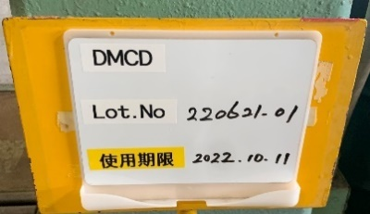 実施、確認済
管理 | 記録：製造指図記録書書、原料保管台帳 | ・期限の日付を指図記録へ記載 指図記録書、計量記録様式の改訂 原料保管台帳の改訂（色かけなどによるアラート検討） ・応急対応 特別指図書を発行し、有効期限を指図記録書、記録様式へ記載する。(9～10月稼働のバッチについて) | 改訂・運用：2022年12月から 保管台帳の改訂：QAに相談 | 指図記録書、計量記録様式の改訂作業に着手
人 | 文書改訂に関する教育： | 改訂計画、教育と実運用 | 改訂教育：2022/12月(休転明けまで) 運用：2022年12月から | 改訂作業に着手
人 | 継続的な周知教育 | 原料、中間体の使用期限に関する繰り返し教育 類似の過去事例も活用し周知 | 工程勉強会の都度 人の入れ替わり時、休転教育を利用する。 | 実施計画 休転教育：22/11月 立ち上げ前教育：22/12月
人 | 事例の周知 | 事例の周知教育 今回の発生内容、コスト・デリバリーへの影響について | 2022/9/29予定の勉強会にて | 2022/9/29教育実施

